EN U$


CLIENTE |  |  | OTROS DATOS DEL CLIENTE
EQ. / MARCA |  |  | Nombre
SERVICIO |  |  | Puesto |  |  |  |  |  |  | DETALLE DE PROMOCIÓN TAPAS IPHONE
TIPO TRAB. |  |  | Teléfono
PERIODO |  |  | Email |  |  |  |  |  |  | TAPA TRASERA | Precio regular | 30% | Precio promo
FECHA |  |  | No. RUC
 |  |  |  |  |  |  |  |  |  | 8, 8+ | 80.00
 |  |  |  |  |  |  | 35.35 |  |  | X, XR | 105.00
DESCRIPCION |  |  | Cantidad | Costo Und | Costo Total | PROVEEDOR | C/U | C/T | UTILIDAD | XS, XS Max | 120.00
 |  |  |  |  |  |  |  |  |  | 11 | 130.00
 |  |  |  |  |  |  |  |  |  | 11 Pro Max | 150.00

 |  |  |  |  |  |  |  |  |  | VIDRIO DE CÁMARA | Precio regular | 30% | Precio promo

 |  |  |  |  |  |  |  |  |  | X, XR | 60.00

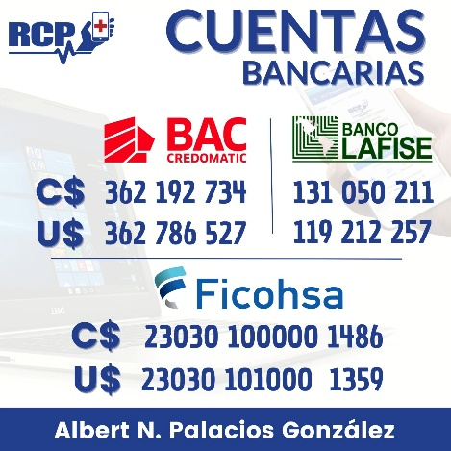
 |  |  |  |  |  |  |  |  |  | XS, XS Max | 70.00
 |  |  |  | SUB TOTAL |  |  |  |  |  | 11 | 70.00
 |  |  |  |  |  |  |  |  |  | 11 Pro | 80.00
 |  |  |  | TOTAL FACTURA |  |  |  | UTILIDAD BRUTA |  | 11 Pro Max | 90.00
 |  |  |  | TOTAL DÓLARES

 |  |  |  |  |  |  |  |  |  |  |  |  |  | ´+611/35.15

Se aplica GARANTÍA de 15 días en repuesto ORIGINAL y sobre el trabajo realizado únicamente. No cubre daños por humedad, golpes, presión o manipulación posterior a la reparación. Tampoco cubre si existió manipulación anterior, sea personal o en otro taller. En ningún caso cubre reembolsos. El valor del diagnóstico es de $10. Este valor puede ser acreditable a la reparación. Toda cuenta de correo, red social o similar debe ser cerrada por el cliente antes de entregar el equipo. RCP no será responsable por el uso de ninguna de ellas. El cliente, al firmar el presente documento da fe de que, el o los equipos entregados al taller para su reparación son de su propiedad. El cliente debe retirar su equipo en un máximo de TRES días luego del aviso, si no deberá pagar C$100 por día en concepto de resguardo y hasta por un máximo de 45 días en total, luego de esto el equipo pasa a ser propiedad del taller RCP para su remate por el monto adeudado (Artículo 83, Ley 182, Ley de Defensa del Consumidor). Para pagos con cheque, favor elaborarlos a nombre de Albert N. Palacios González. |  |  |  |  |  |  |  |  |  |  |  |  |  | 12
Profoma válida por 15 días. Favor elaborar cheque a nombre de Albert N. Palacios González. RUC No. 0421701820000D

 | Galaxy S9 | No | Phone | Battery damaged
 | Galaxy S8 | No | Phone | Battery damaged
 | Galaxy Note 9 | No | Phone | Battery damaged
 | Galaxy Note 8 | No | Phone | Battery damaged
 | Galaxy S10 | No | Phone | Battery damaged
 | Blackberry | No | Phone | Battery damaged
 | LG V20 | Yes | Phone | Block w/Pattern
 | Samsung A50 | No | Phone | Battery damaged
 | Galaxy S8 | No | Phone | Battery damaged
 | Galaxy S8 | No | Phone | broken screen

 |  | Galaxy S9Battery damaged
 |  | Galaxy S8Battery damaged
 |  | Galaxy Note 9Battery damaged
 |  | Galaxy Note 8Battery damaged
 |  | Galaxy S10Battery damaged
 |  | BlackberryBattery damaged
 |  | LG V20Block w/Pattern
 |  | Samsung A50Battery damaged
 |  | Galaxy S8Battery damaged
 |  | Galaxy S8broken screen

